Отчет
Project name |  | Приложение "Калькулятор меню"
version |  | 1.0.0
GENERAL
 |  |  |  |  | Smoke Test | Low
 |  |  |  |  | Test Cases | Medium
Качество нынешней версии продукта низкое, так как ключевые функции приложения, такие как обработка кмпенсации или покупка товара, работают или некорректно или вообще не работают. Также присутствуют слишком много ошибок интерфейса и мелких недочетов, отсутствует возможность тестирования части функционала. Некоторый функционал вообще отсутствует.
 |  |  |  |  | Defect Report | Low

 |  |  |  |  | New Defects | 8
 |  |  |  |  | Test Documentation | Test Cases

DETAILED
Number of severities
Number of severities
 |  |  |  |  | Top 5 most important issues
 |  |  |  |  | ID | Severity
 |  |  |  |  | IN-1 IN-2 IN-3 IN-5 IN-4 | Critical Critical Major Major Average |  | Приложение содержит ошибки в ключевом функционале, которые необходимо исправить как можно скорее (Переход на страницу сделаных заказов, корректная покупака товара)
 |  |  |  |  |  |  | GUI | 3 | Critical | 2
 |  |  |  |  | Testing environment |  | Functional | 5 | Major | 2
 |  |  |  |  | URL: testing.bsuir.by/calculatormenu/ Application service: Apache 2.2.2.0 Browsers: Google Chrome |  |  |  | Average | 4
 |  |  |  |  |  |  |  |  | Minor | 0
 | QUALITY BY TEST TYPESQUALITY BY TEST TYPES |  |  |  | Recommendations |  |  |  | Enhancement | 0
 | Module |  | Quality | Comments | Приложение содержит ошибки в ключевом функционале, которые необходимо исправить как можно скорее (Переход на страницу сделаных заказов, корректная покупака товара)
 | приложение |  | Acceptable | Ключевой функционал модуля исправен и работает как запланировано
 | вкладка меню |  | Acceptable | Ключевой функционал модуля исправен и работает как запланировано
 | QA team
 | Company: BSUIR QA Engineers: Филатов Владислав

Дефекты
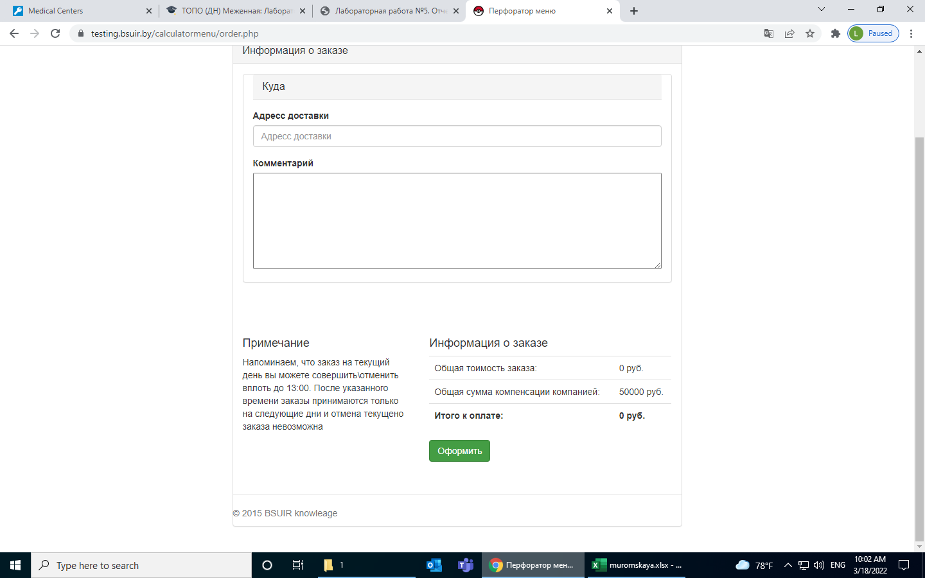
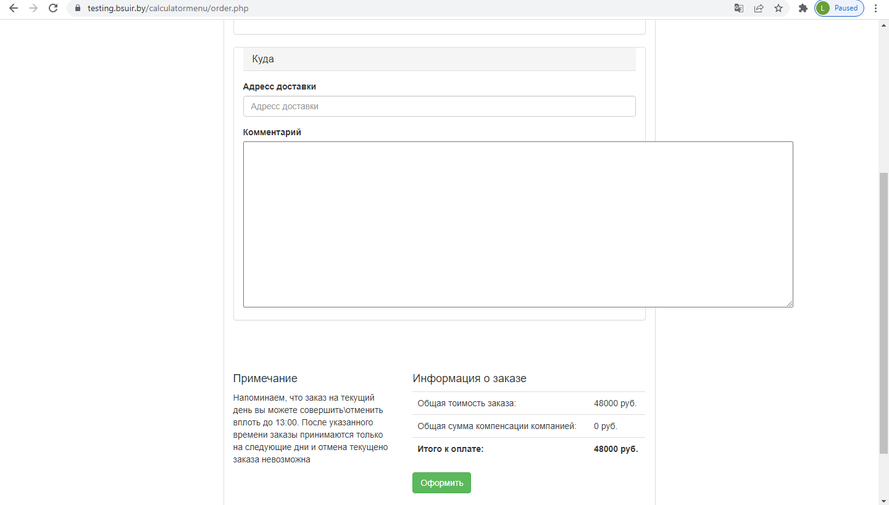
№ | Название дефекта * | Важность* | Описание дефекта* | Результат* | Ожидаемый результат* | Приложение | Примечание
1 | Переход на страницу История заказов: Приложение не находит страницу | Critical | Шаги по воспроизведению для страницы Меню: 1.Нажать кнопку История заказов. | При переходе страница оказывается не найденной | При переходе должна была отобразиться страница с историей покупок пользователя | 10 jpg | Данная страница является одной из важных частей прилложения
2 | Изменение информации: Покупка отрицательного количества товара на странице Меню | Critical | 1. Перейти на страницу меню 2. Поставить галочку добавить в заказ 3. В поле количество задать отрицательное значение | Стоимость заказа оказалась отрицательной, всё ещё можно оформить заказ, стоимость отрицательная. | Невозможность ввести отрицательные числа для покупки товаров | 11 jpg | Возможность введения отрицательного числа в строке количества является нарушением спецификации
3 | Страница оформление заказа: Изменение стоимости заказа: Не происход вычет компенсации товара | Major | 1. На странице меню заказать 2 шницеля 2. Нажать оформить заказ 3. Просмотреть результат операции по вычитанию компенсации от стоимоти заказа | Не отобрадается компенсация заказа, не происходит вычитание стоимости компенсации | Вычет стоимости компенсации от заказа. | 1 png | Способ обработки компенсации описан в спецификации, не происходит вообще никаких действий для компенсации заказа. REQEM-14
4 | Страница оформление заказа: Изменение заказа: Не присходит перерасчет суммы при удалении товара | Average | 1. Оформить в заказ 3 шницеля 2. Подтвердить оформление 3. Удалить из заказа шницели 4. Проверить изменение стоимости | Не происходит отмена заказа, а именно вычитание стоимости удаленных товаров | Вычет стоимости удаленных товаров | 9 jpg | Нарушен принцип вычисления стоимости заказа, пользователю прихзодится перезагружать страницу, но и это не всегда помогает REQEM-14
5 | Страница офрмления заказа: Вычитание компенсации: Вычитание статичной суммы в 30.000 при заказе на менью стоимость | Major | 1.Зайти на страницу меню 2. Заказать 1 шницель 3. Оформить заказ | Компенсация заказа меньще чем на 30.000 всегда компенсируется на 30.000 | Если стоимость заказа меньше 30.000, то компенсация должна равняться стоимости заказа, а не округляться | 6 jpg | Способ обработки компенсации описан в спецификации, не происходит вообще никаких действий для компенсации заказа. REQEM-14
6 | Страница оформления заказа: Поле для ввода комментариев: Стили таблицы записаны неверно | Average | 1. Перейти на страницу оформить заказ 2. Растянуть поле комментариев вверх и вправо | Поле комментариев растягивается во все стороны | Поле комментариев должно растягиваться только вниз | 2 png | Надо у разработчика интерфейса уточнять этот момент
7 | Страница Меню: Изменение поля количество: в поле количество можно ввести любое значение не соответствующее [1; 99] | Average | 1. Переходим на страницу Меню 2. Ставим галочку для шницеля добавить в заказ 3. Ставим количество 150 4. Оформляем заказ | Заказ с таким количеством производится | Заказ не должен быть подтверждён | 4 jpg | Описано условие в спецификации REQEM-12
8 | Страница Меню: Оформление заказа Заказ может оформиться если ни одно из полей не выбрано | Average | 1. Переходим на страницу Меню 2. Не выибираем ни одно из полей 3. Нажимаем оформить заказ | Заказ оформляется без выбранных товаров | Кнопка оформить должна быть неактивна | 3 png | нарушение спецификации REQEM-20

